排产热力图
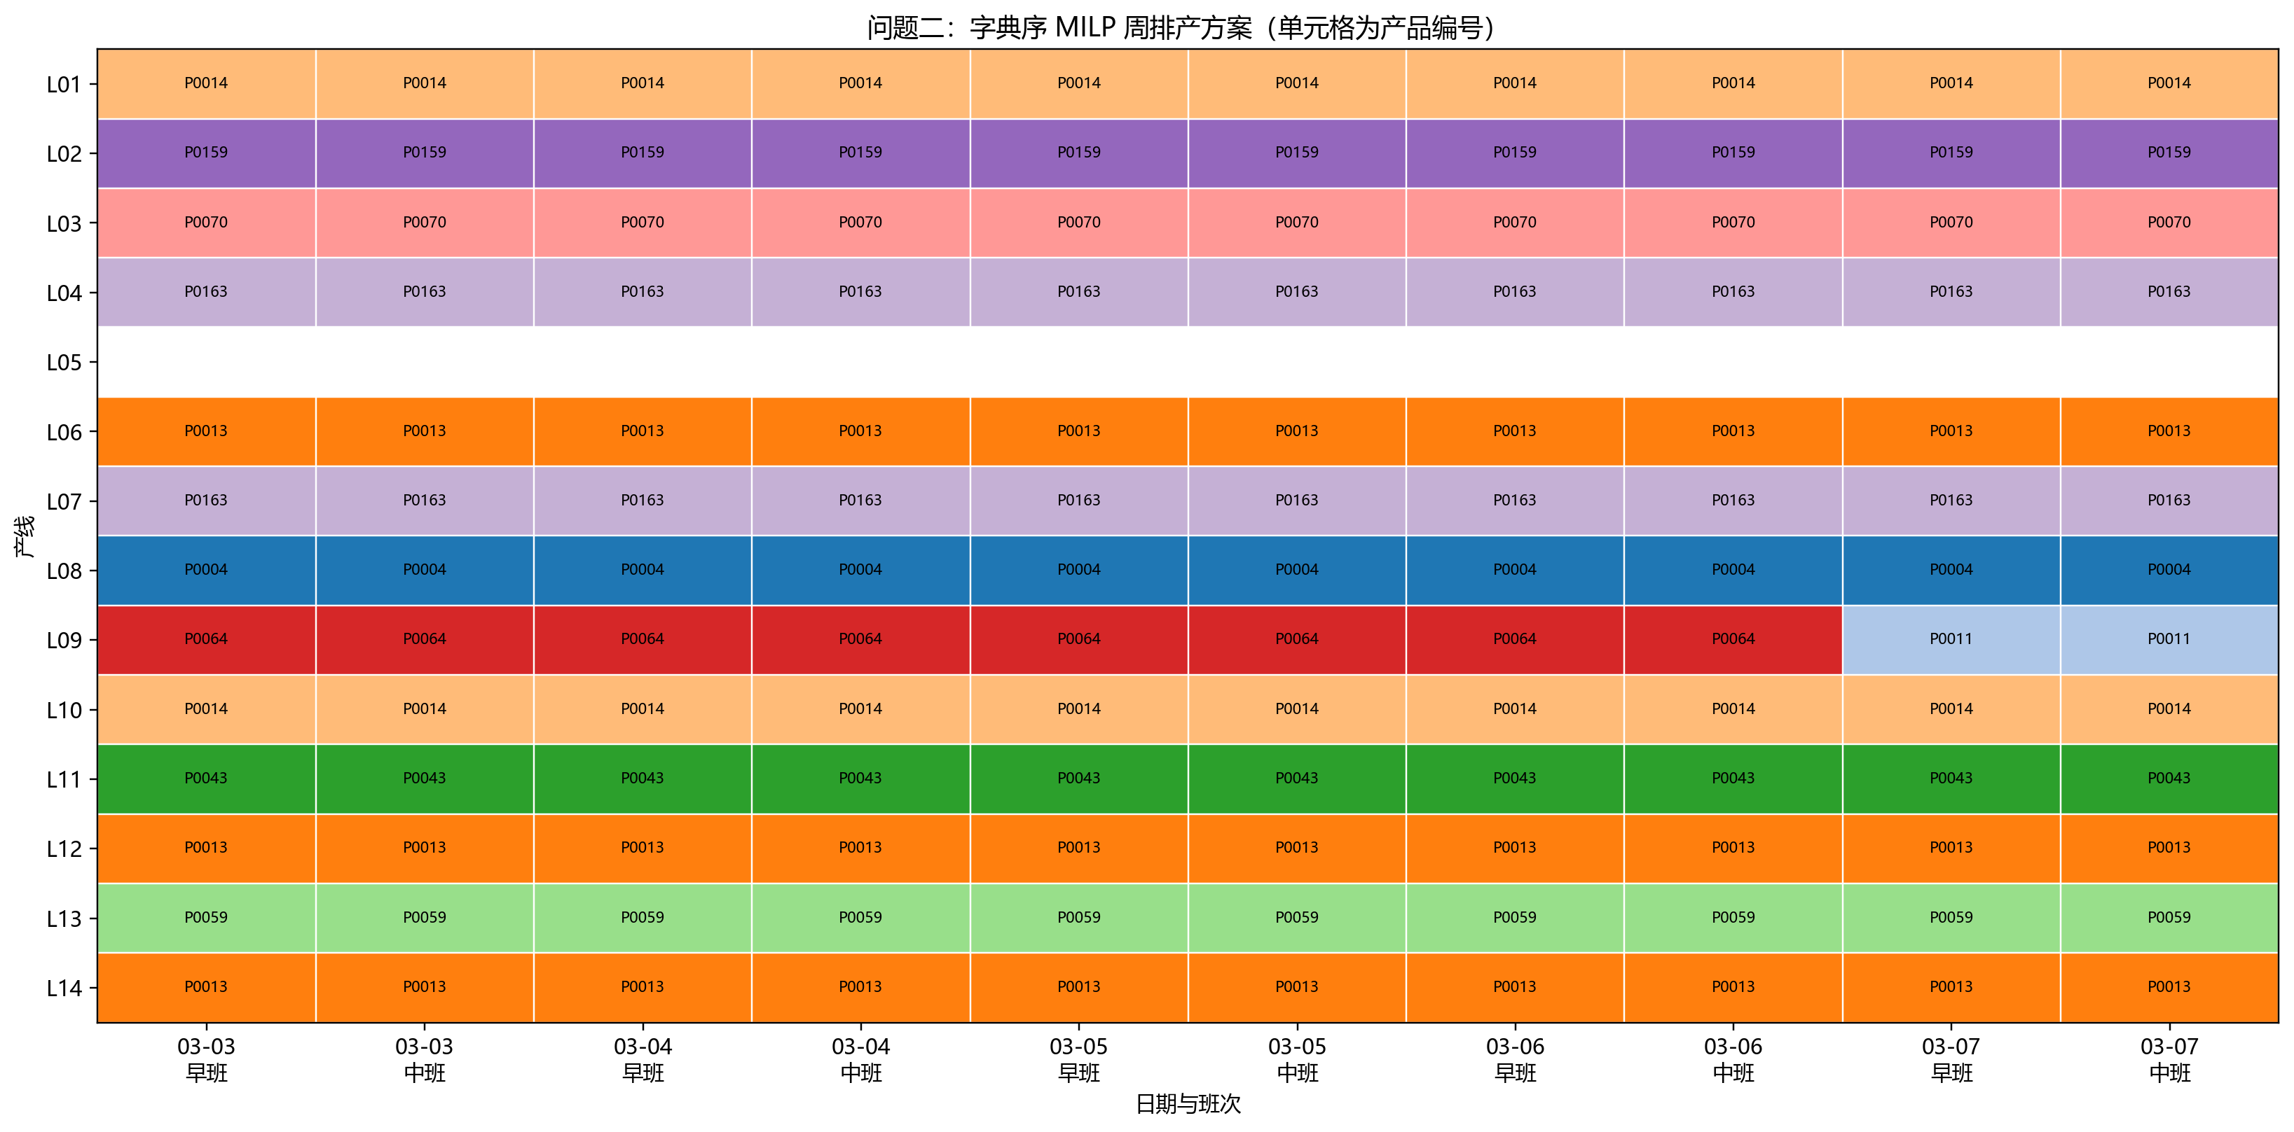
主方案周排产热力图
图中数据均来自同次冻结求解输出

完成率图
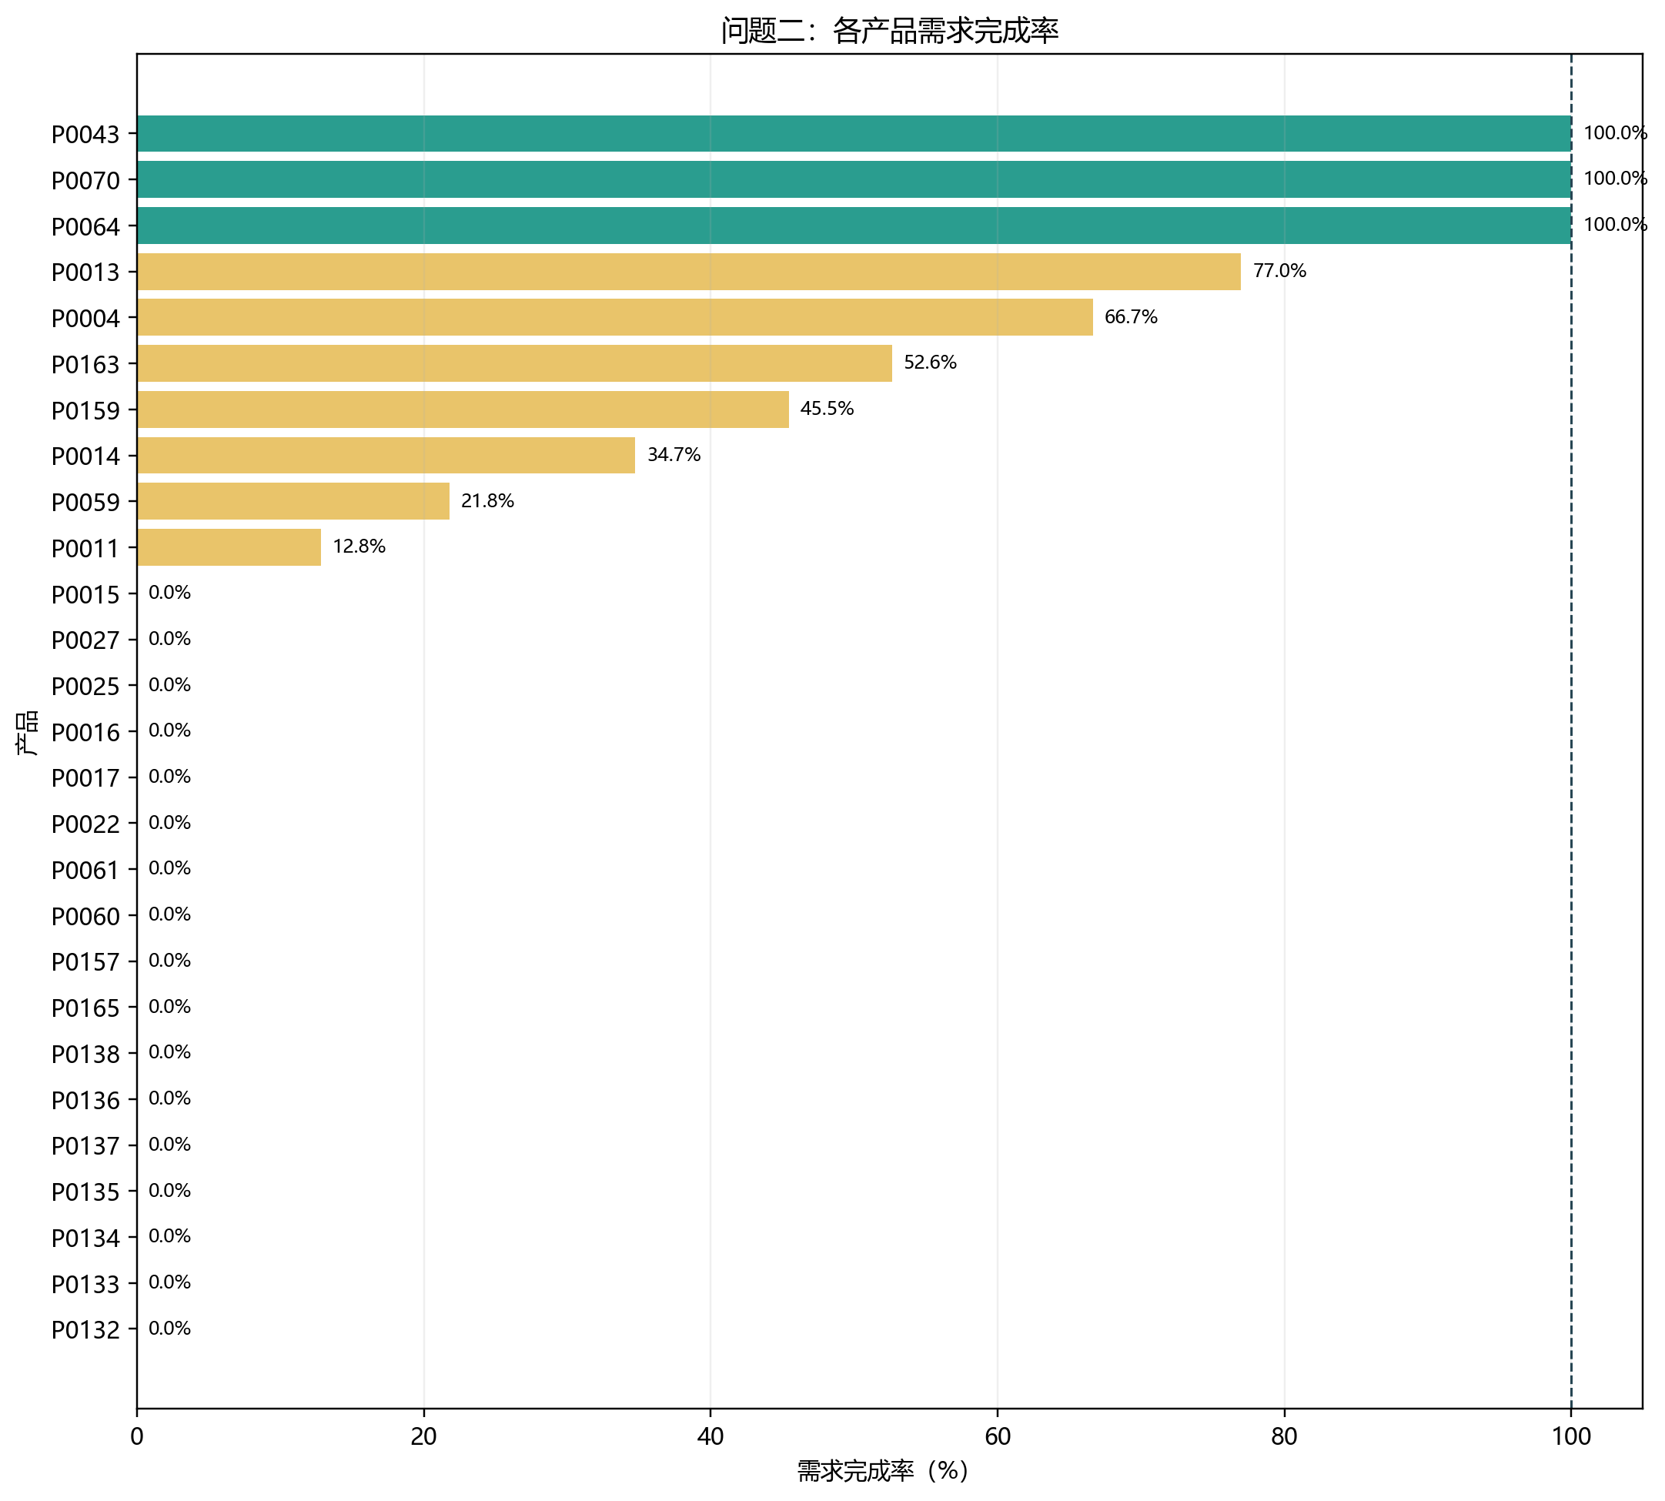
各产品组合需求完成率
图中数据均来自同次冻结求解输出

敏感性图
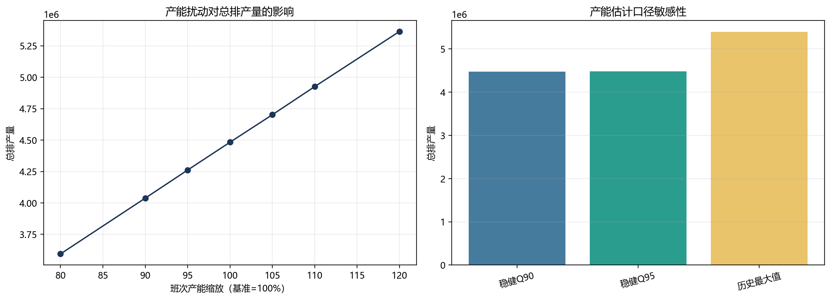
产能情景敏感性结果
图中数据均来自同次冻结求解输出

